Sheet1
播米数据接口定义 Txt：当版本结构有变化时，在当前版本后+1 所有猿们，当你编辑了本文档，请上传一份到群里，并把原来旧的一份删除,@一下你的小伙伴，另外在svn上麻烦你update一下

页面（前端） | 描述（前端） | 上传数据（前端） | 需求数据（前端） | 接口API（后端） | 数据类型说明（后端） | 数据结构(后端)【当接口中已有数据时可不填写】 | 截图（前端） | 备注
demo页面 | demo接口 | demokey：demovalue | 失败：803：用户名信息错误 成功：返回200 | xxx.api | userName:用户名 userId：用户ID | [{ userName:"Jabo", userId:"AK47" }] |  | 这条是文档格式案例，请所有猿们遵守。如有更好的请提出您宝贵的意见（请勿删除）
嘉宾主页 | 嘉宾头部背景图 | 老师id | 背景图

 | 专家观点栏 | 老师id | 专栏大标题，专栏小标题，封面， 链接

 | 说说 | 老师id | 头像图片，名字，时间，内容 |  |  |  | 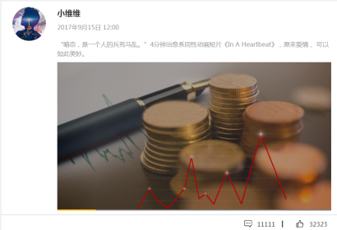

 | 右侧 专家观点 |  | 封面，专家观点大标题，小标题 链接 |  |  |  | 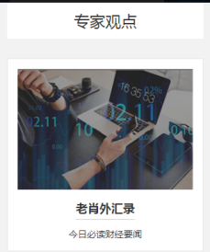

 | 相册/视频 | 老师id | 一个数组，里面包含视频或者图片 需要参数为封面，类型，

嘉宾-相册 /视频 | 相册/视频 导航栏 |  | 标签名，类型id

 | 视频/照片 | 老师id， 类型id | 一个数组，里面包含视频或者图片 需要参数为 封面 类型（区别相册和图片） 时间格式（2017-09-01） |  |  |  | 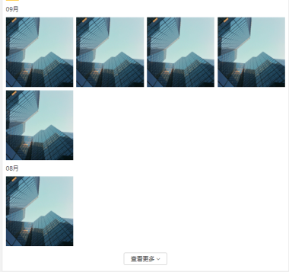

 | 查看更多 |  | 同上

嘉宾- 个人百科 | 个人经历 | 老师id | 内容

 | 风格理念 | 老师id | 内容

 | 战绩之王 | 老师id | 内容

 | 经典案例 | 老师id | 内容 |  |  |  | 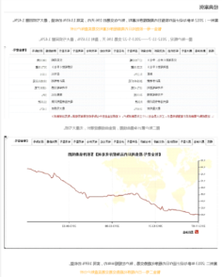

策略解读 | 汇市录 |  | 头两条（专辑图片，专辑id，专辑名称,专辑描述） |  |  |  | 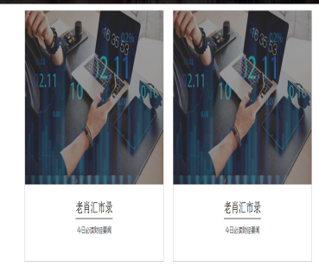
 | 销量排行 |  | 头十条（专辑图片，专辑id，专辑作者,专辑描述） |  |  |  | 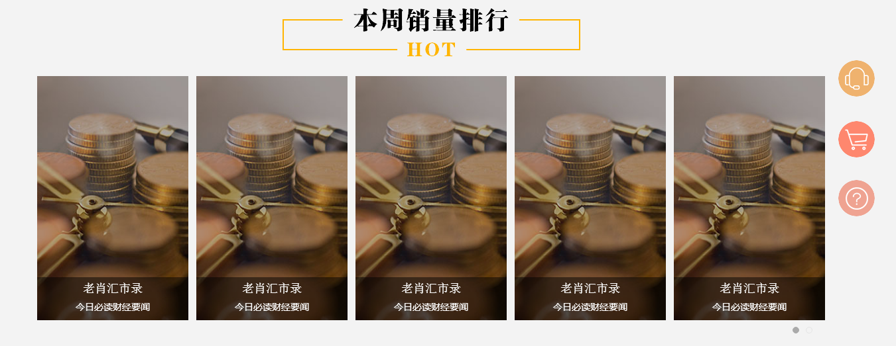
 | 最新文章列表 | 按最新文章排序 | 最新文章id,文章图片，文章标题，文章描述,分页显示 |  |  |  | 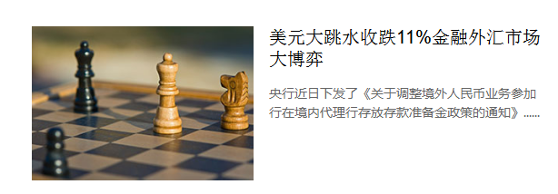
专栏 | 专栏头部 |  | 专栏嘉宾名称，专栏类型 |  |  |  | 
 | 每日精选 |  | 精选专辑价格（3个），精选专辑图片，已购人数
 | 简介 |  | 简介内容 |  |  |  | 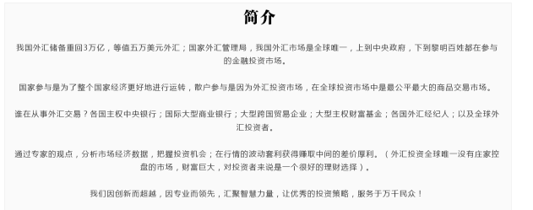
 | 作者 |  | 作者名字，作者描述，操作风格，交易理念
 | 全部文章 |  | 最新文章id,文章图片，文章标题，文章描述，分页显示
文章详情 |  |  | 文章类型，文章作者，发布时间，购买本条价格，购买特辑价格
 | 所属专辑 |  | 所属专辑名字，所属专辑id,所属专辑图片
 | 文章内容 |  | 未购买时显示部分内容，已购买的文章全部显示 |  |  |  | 
 | 更多文章 |  | (2条数据)文章标题，文章图片，文章id |  |  |  | 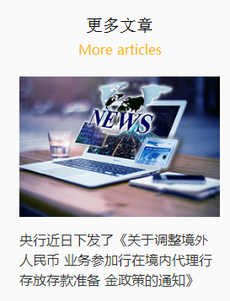

首页 | 谍报直播老师详情 |  | 老师头像、老师Id、老师名称、课程人气、直播标题 | http://www.bomizx.net/bmOnline/website/ashx/ChannelProgram.ashx?action=getChannelProgramTeacher&teacherId=1012&channelId=8&channelProgramId=35
 | 谍报直播源 |  | 直播源 | http://www.bomizx.net/bmOnline/website/ashx/Channel.ashx?action=getLiveAddrByChannelId&channelId=8
 | 专题栏 |  | 专题图片、专题链接地址[url] | http://www.bomizx.net/bmOnline/website/ashx/CourseType.ashx?action=getSecondLevelCourseType |  |  | 
 | 金融课堂 |  | 课程图片，课程Id、课程标题、课程老师、老师Id、价格 【分页】 |  |  | getCourseDetailById | 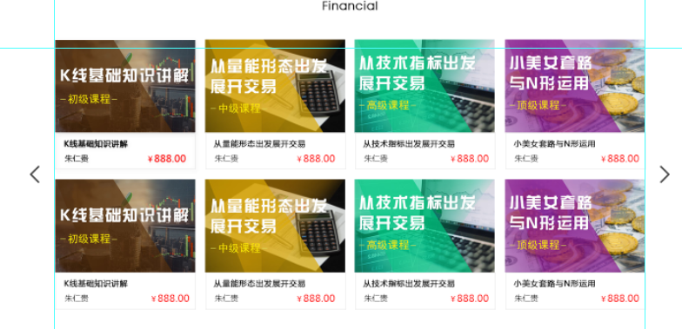
 | 播米百科 |  | 封面图片、播放视频Id、标题、简介、播放数 | 参考播米百科
 | 播米资讯 |  | 标题、新闻id、图片、简介 【这一块不包括：专家观点新闻，免费】 | http://www.bomizx.net/bmOnline/website/ashx/News.ashx?action=getFreeNews&pageIndex=1&pageSize=10

公开课 | 播米直播老师信息 |  | 老师头像、老师Id、老师名称、课程人气、直播标题 | http://www.bomizx.net/bmOnline/website/ashx/ChannelProgram.ashx?action=getChannelProgramTeacher&teacherId=1009&channelId=6&channelProgramId=9
 | 播米直播 |  | 直播源 | http://www.bomizx.net/bmOnline/website/ashx/Channel.ashx?action=getLiveAddrByChannelId&channelId=6
 | 直播相关老师、主播 |  | 只有嘉宾和主播 |  |  |  | 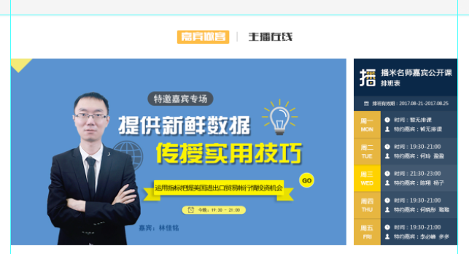
 | 往前课程 |  | 课程图片，课程Id、课程标题、课程老师、老师Id、视频id |  |  |  | 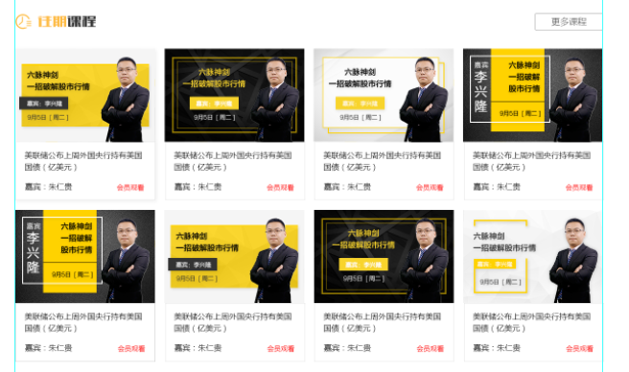
 | 专家观点 |  | 本周推荐【专家观点大图】、专家观点标题、观点id【分页】 | http://www.bomizx.net/bmOnline/website/ashx/Banner.ashx?action=getBanner&bannerType=opinion | http://www.bomizx.net/bmOnline/website/ashx/News.ashx?action=getUpToDateNews&pageIndex=1&pageSize=10

播米百科列表 | 分类 |  | 类名、类id
 | 列表【分页】 |  | 封面图片、播放视频Id、标题、简介、播放数

播米百科详情 | 播米直播老师信息 |  | 老师头像、老师Id、老师名称、课程人气、直播标题
 | 百科视频 |  | 视频id、标题、描述、观看人数
 | 相关视频 |  | 封面图片、播放视频Id、标题、简介、播放数
 | 课程推荐 |  | 课程图片，课程Id、课程标题、课程老师、老师Id、价格 【分页】
 | 评论 | 接收：用户id、内容 | 展示：用户头像、昵称、评论内容

 | 嘉宾在线 | 获取教师简介 | http://www.bomizx.net/bmOnline/website/ashx/Teacher.ashx?action=getGuestIntroduce&teacherId=1012 |  | teacherId, introduce

 |  | 嘉宾主页 | http://www.bomizx.net/bmOnline/website/ashx/Teacher.ashx?action=getGuestHomePage&teacherId=1012&pageIndex=1&pageSize=10 |  | saySomethingId,teacherId, title,context,publishDate
 |  | 相册视频 | http://www.bomizx.net/bmOnline/website/ashx/Teacher.ashx?action=getPhotoVideo&teacherId=1012&type=all&pageIndex=1&pageSize=10 |  |  | type=all所有 =photo 相片 =video 视频
 |  | 获取专家观点 | http://www.bomizx.net/bmOnline/website/ashx/Teacher.ashx?action=getGuestOpinion&teacherId=1&pageIndex=1&pageSize=10 |  | 上面与右侧相同

 |  | 获取个人百科 | http://www.bomizx.net/bmOnline/website/ashx/Teacher.ashx?action=getTeacherEncyclopedia&teacherId=1012
 |  | 获取嘉宾相关课程 | http://www.bomizx.net/bmOnline/website/ashx/Course.ashx?action=getTeacherRelativeCourse&teacherId=1012&pageIndex=1&pageSize=10

 | 专家观点 | banner | http://www.bomizx.net/bmOnline/website/ashx/Banner.ashx?action=getBanner&bannerType=teacher&teacherId=1012
 |  | 专家观点专辑 | http://www.bomizx.net/bmOnline/website/ashx/Teacher.ashx?action=getGuestOpinion&teacherId=1012&pageIndex=1&pageSize=10
 |  | 最热专家观点专辑 | http://www.bomizx.net/bmOnline/website/ashx/Teacher.ashx?action=getHotGuestOpinion&pageIndex=1&pageSize=10
 |  | 最新观点 | http://www.bomizx.net/bmOnline/website/ashx/News.ashx?action=getUpToDateNews&pageIndex=1&pageSize=10
 |  | 当前新闻 | http://www.bomizx.net/bmOnline/website/ashx/News.ashx?action=getCurrentNews&newsId=1014&memberId=2

 | 观点专栏 | 专栏Banner | http://www.bomizx.net/bmOnline/website/ashx/Banner.ashx?action=getBanner&bannerType=teacher&teacherId=1012
 |  | 专栏、专栏简介 | http://www.bomizx.net/bmOnline/website/ashx/Teacher.ashx?action=getTeacherColumn&newsTypeId=1012
 |  | 专家介绍 | http://www.bomizx.net/bmOnline/website/ashx/Teacher.ashx?action=getTeacherIntroduce&teacherId=1012
 |  | 获取专栏文章 | http://www.bomizx.net/bmOnline/website/ashx/News.ashx?action=getTeacherOpinion&newsTypeId=30
 |  | 获取具体观点 | http://www.bomizx.net/bmOnline/website/ashx/News.ashx?action=getCurrentNews&newsId=1014&memberId=2
 |  | 更多文章 | http://www.bomizx.net/bmOnline/website/ashx/News.ashx?action=getOtherNews&newsId=2&newsTypeId=1012

 | 金融小知识 | 小知识分类 | http://www.bomizx.net/bmOnline/website/ashx/CourseType.ashx?action=getFinancialCourseType
 |  | 小知识列表 | http://www.bomizx.net/bmOnline/website/ashx/Course.ashx?action=getFinancialKnowledge&type=uptodate&pageIndex=1&pageSize=10&courseTypeId=16 |  |  | type=hottest 最热 =uptodate 最新
 |  | 小知识视频 | http://www.bomizx.net/bmOnline/website/ashx/Course.ashx?action=getKnowledgeById&courseId=1145
 |  | 推荐课程 | http://www.bomizx.net/bmOnline/website/ashx/Course.ashx?action=getRecommendCourse&pageIndex=1&pageSize=10
 |  | 相关金融小知识 | http://www.bomizx.net/bmOnline/website/ashx/Course.ashx?action=getRelativeFinancialKnowledge&courseId=1&pageIndex=1&pageSize=10
 |  | 课程评价 | http://www.bomizx.net/bmOnline/website/ashx/CourseEvaluation.ashx?action=getEvaluation&courseId=1052&pageIndex=1&pageSize=10
 |  |  | http://www.bomizx.net/bmOnline/website/ashx/CourseEvaluation.ashx?action=evaluation&courseId=1052&memberId=3&evaluation=讲得很好
 |  | 小知识详情 | http://www.bomizx.net/bmOnline/website/ashx/Course.ashx?action=getCourseDetailById&courseId=1131
 |  | 播米百科列表 | http://www.bomizx.net/bmOnline/website/ashx/Course.ashx?action=getFinancialKnowledge&type=uptodate&pageIndex=1&pageSize=10&courseTypeId=

